Sheet1
项目 | 零偏噪声 | 零偏参数 | 边缘化点 | 残差点 | 运行结果 | 项目 | 零偏噪声 | 零偏参数 | 边缘化点 | 残差点 | 运行结果
1 | 高斯 | a: 0.01 g: 0.01 | m | r | 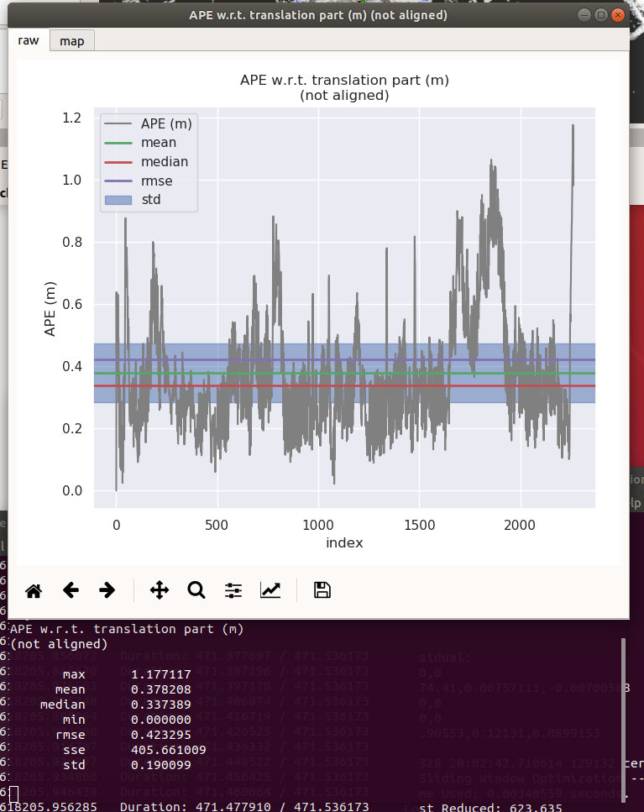 | 4 | 无噪声 | a: 0 g: 0 | r | r | 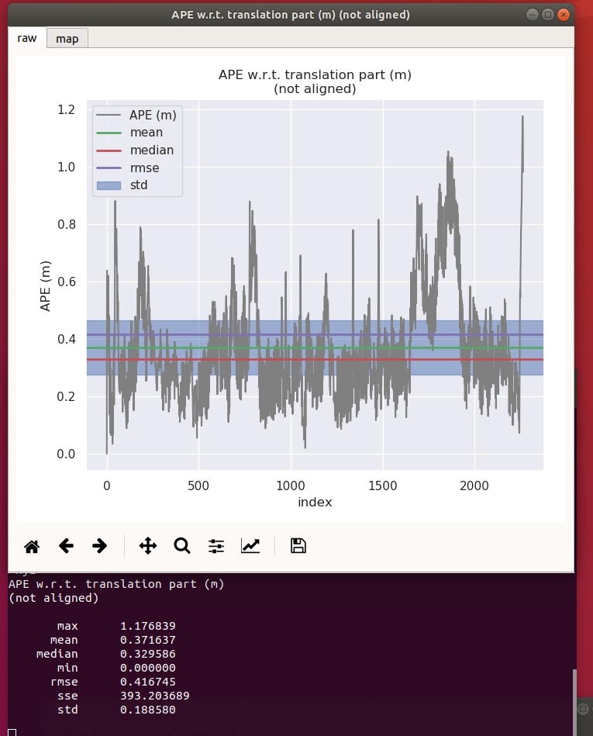
2 | 无噪声 | a: 0.01 g: 0.01 | m | r | 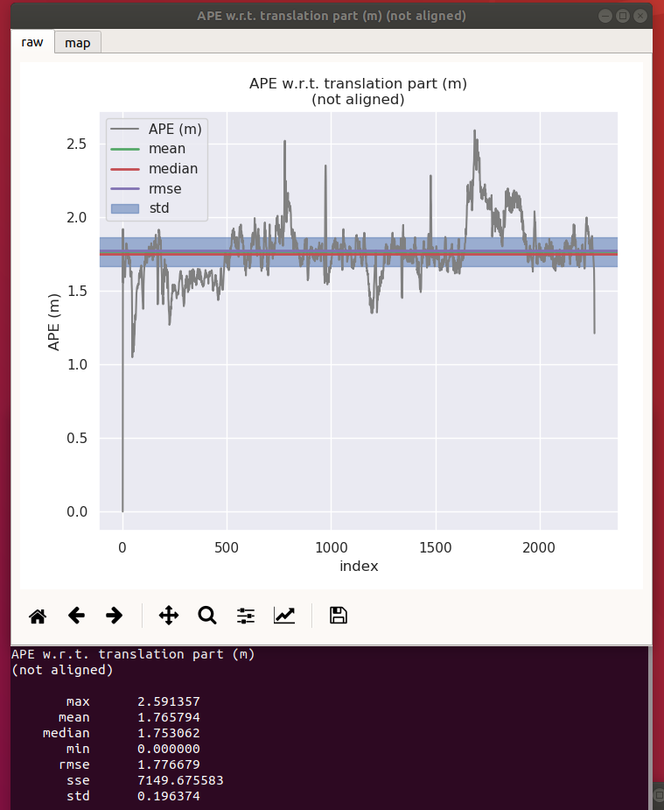 | 5 (evb更改) | 无噪声 | a: 0 g: 0 | r | r | 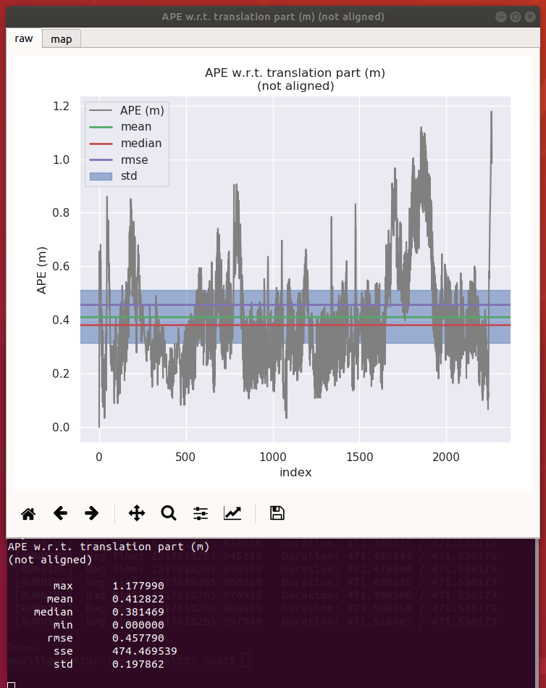
3 | 无噪声 | a: 0 g: 0 | m | r | 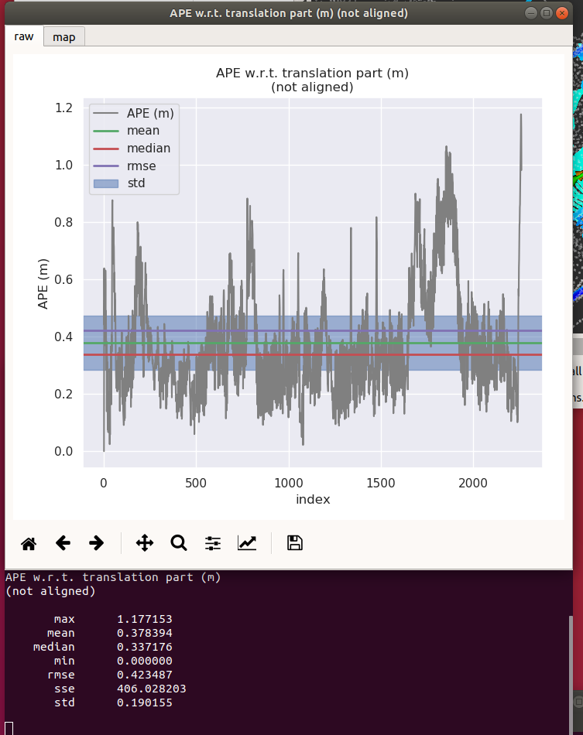 | 6 | 高斯 | a: 0 g: 0 | r | r | 